X5000-S新开件清单-设计命名版
车身手柄安装支架减震器连接钣金
焊接六角螺母
文安恒德报价单
序号 | QAD号 | 产品名称 | 材质 | 单台用量 | 需求数量 | 图片 | 供货状态 | 快速出件可行性分析 | 恒德未税单价 | 恒德未税总价
2 | SHT0014219 | 车身手柄安装支架减震器连接钣金焊接总成 | ASSY | 1 | 5 | 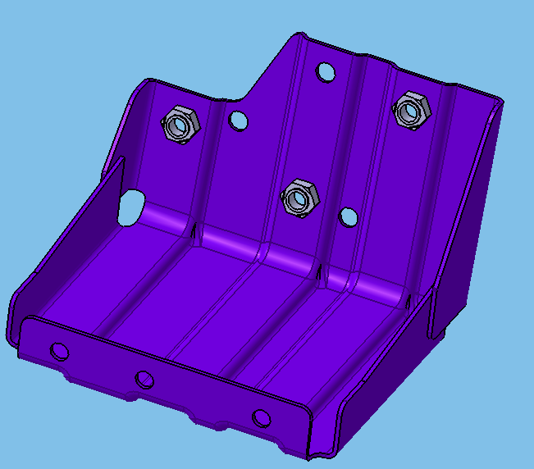 | 总成供货 | 1.不起筋，螺母位置焊垫片/扁铁以保证位置度 2.激光切割 | 100 | 500
2-1 | SHT0014220 | 车身手柄安装支架减震器连接钣金 | SAPH440 t=2.0mm | 1
2-2 | Q370C08 | 焊接六角螺母 | —— | 3
车身手柄安装中间支架
车身手柄安装支架
3 | SHT0014221 | 车身手柄连接支架焊接总成 | ASSY | 1 | 5 | 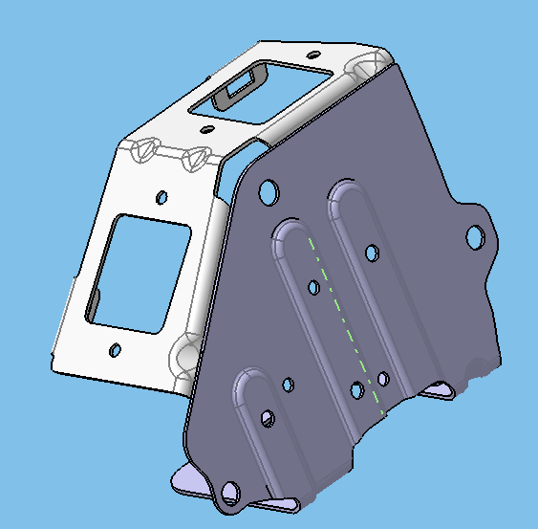 | 总成供货 | 1.不起筋，焊接扁铁加强 2.激光切割 | 130 | 650
3-1 | SHT0014222 | 车身手柄安装支架 | SAPH440 t=2.0mm | 1
3-2 | SHT0014223 | 车身手柄安装中间支架 | SAPH440 t=2.0mm | 1
扶手旋转轴
扶手支架
4 | SHT0014224 | 扶手支架焊接总成 | ASSY | 1 | 5 | 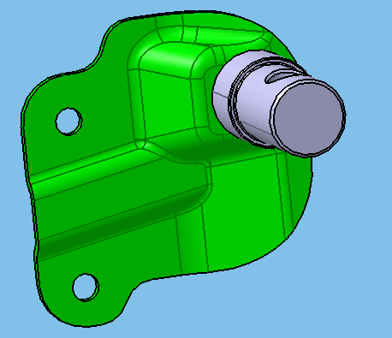 | 荣昌自制 | 1.拼焊 2.激光切割 3.厂家制作钣金件，轴由荣昌提供 | 250 | 1250
4-1 | SHT0014225 | 扶手支架 | SPFH590 t=3.0mm | 1 |  |  | 首批交样，只供钣金件
4-2 | SHT0011364 | 扶手旋转轴(C版) | 35# | 1 |  |  | 荣昌自行提供
装车支架钣金
装车支架侧钣金-左
装车支架侧钣金-右
5 | SHT0014229 | 装车支架焊接总成 | ASSY | 1 | 5 | 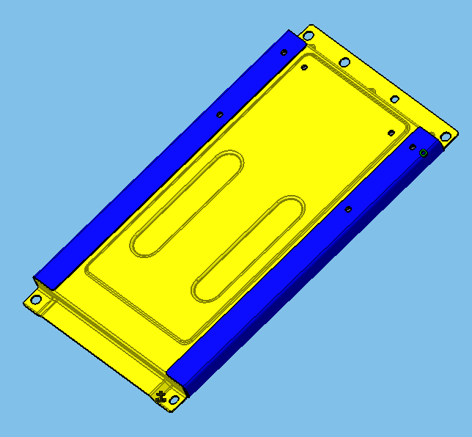 | 总成供货 | 1.拼焊 2.激光切割 3.两侧的蓝色零件使用角铁 | 350 | 1750
5-1 |  | 装车支架钣金 | ？ | 1
5-2 |  | 装车支架侧钣金-左 | ？ | 1
5-3 |  | 装车支架侧钣金-右 | ？ | 1
加高连接件
加高连接件
后稳定钣金
前稳定钣金
6 | SHT0014227 | 副司机底座焊接总成 | ASSY | 1 | 5 | 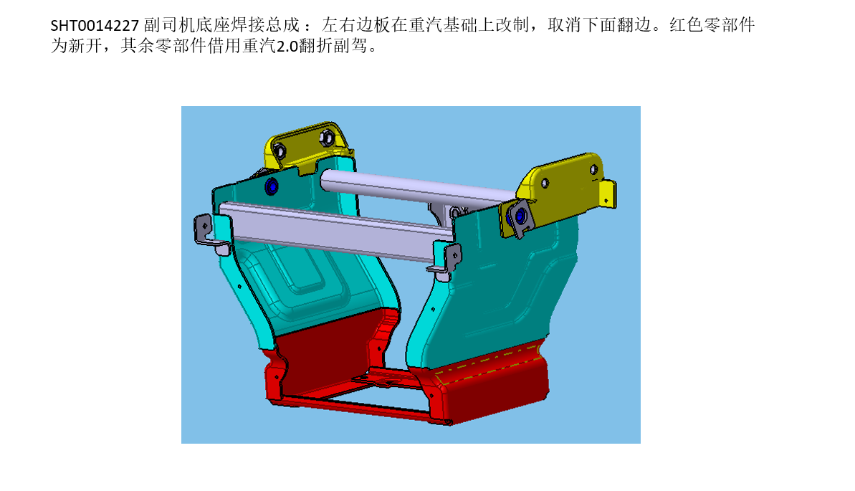 | 不供此总成 | 1.只制作红色产品 2.拼焊 3.激光切割 4.下面连接梁使用角铁 | 500 | 2500
6-1 | SHT0014245 | 加高连接件 | SAPH440 t=2.5mm | 2 | 10 |  | 2件加高连接件、1件前稳定钣金、1件后稳定钣金焊接在一起供货
6-3 | SHT0014246 | 前稳定钣金 | SAPH440 t=2.5mm | 1 | 5
6-4 | SHT0014247 | 后稳定钣金 | SAPH440 t=2.5mm | 1 | 5
旋转座框支架-右
旋转座框支架-左
7 | SHT0014226 | 旋转座框焊接总成 | ASSY | —— | —— |  | —— | —— | —— | ——
7-1 |  | 旋转座框支架-左 | ？ | 2 | 10 |  | 单件供货 | 1.只制作深红色产品 2.折弯成型 3.激光切割 | 70 | 700
7-2 |  | 旋转座框支架-右 | ？ | 2 | 10 |  | 单件供货 | 1.只制作深红色产品 2.折弯成型 3.激光切割 | 70 | 700
 |  |  |  |  |  |  |  |  |  | 8050
 | 报价单位： | 文安县恒德汽车座椅制造有限公司
 | 报价日期： | 2022.1.22
 | 报价人： | 吕鹏飞
 | 盖章：

